Sheet1
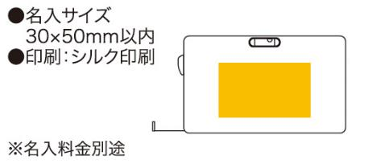
提 案 書

水平器付メジャー（2m） |  | 参考上代 | ¥200 | 販売価格
 |  | （税別） |  | （税別）
【JAN】 | 4562121880917
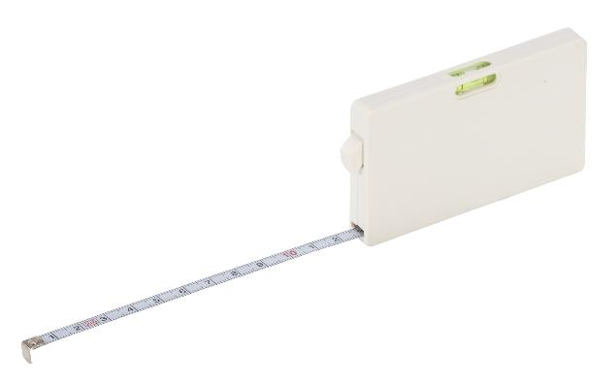 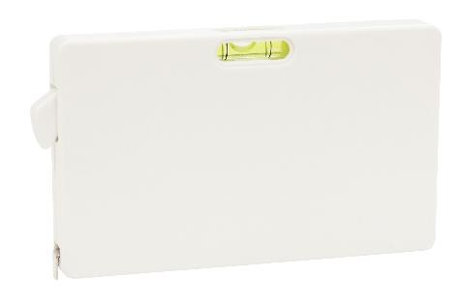 |  |  | 【商品番号】 2184 【本体サイズ】 53×88×10mm・36ｇ 【パッケージサイズ】 57×95×13mm・40ｇ 【個装形態】 ポリ袋入 【材質】 ABS樹脂・スチール 【入数】 200 【商品説明】 あったらうれしい水平器機能付メジャー 【生産国】 中国

